Накладная-№3
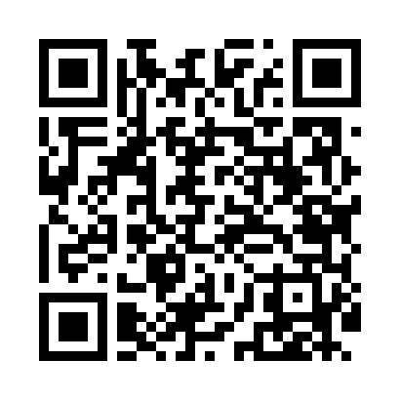
Номер товарно-транспортной накладной: |  |  | Торговый представитель: Kamol aka
Поставщик: Toshkent falcon fly 2 |  |  | Телефон торгового представителя: +998979626299
Дата отгрузки: 20.11.2025 |  |  | Контрагент: Dona zakass
Дата консигнации: |  |  | Адрес:
Доставщик: |  |  | Телефон:
Телефон доставщика:
Время заказа: 20.11.2025 14:12:08
№ | Штрих-код | Название товаров (работ,услуг) | Количество | Количество в кейсе | Цена | Сумма
 |  |  | 42 |  |  | 87.8
1 | 6678920192491 | Металл санчқи DB-92-49 | 10 | 10 шт. | 2.20 | 22
2 | 6678920192484 | Металл қошиқча DB-92-48 | 10 | 10 шт. | 2.20 | 22
3 | 2110000715366 | Кошик сарик DB-7-36 | 10 | 10 шт. | 2 | 20
4 | 2110000715373 | Вилка сарик DB-7-37 | 10 | 10 шт. | 2 | 20
5 | 6902011050484 | Пластмасса ликобча 7,5 plate DB-67-83 | 2 | 2 шт. | 1.90 | 3.80
Итого: 87.8$|->UZS: 1,097,500.00

